플로우 차트
스테이지 선택
시작

난이도 선택

선택
예/아니오
쉬움
보통

처리
값 계산/대입
일반맵 10개
일반맵 15개
일반맵 20개

데이터 입출력
입력(출력)
배경, 몬스터 타입
스테이지DB에서 읽어옴

출력

상점이 존재하는 스테이지인가?

상점맵 1개

선택된 N개의 맵을 맵 생성 알고리즘에 맞춰 배치

몬스터 배치 알고리즘에 맞춰서 몬스터를 맵에 배치

맵 생성 종료

맵 생성 알고리즘
맵 배치
맵 배치 알고리즘
모든 맵은 상하좌우로 최소 4개 이상의 출입구가 존재하는 형태로 만들어져 있다.
맵의 출입구 부분은 별도의 표시를 해두고, 이후 언제든지 다른 타일로 변경이 가능한 상태로 둔다.
입구는 반드시 출구 부분에만 연결되며, 출구도 반드시 입구 부분에만 연결된다.
위의 조건을 만족하는 상태로 랜덤배치된다.
시작

맵DB에서 [스테이지 입구 맵]을 가져옴
스테이지 입구 맵
스테이지 입구 맵은 반드시 출구가 오른쪽에만 존재한다.
 |  | N개의 맵을 맵 패턴 DB에서 무작위로 가져옴
선택 |  | [스테이지 입구] 맵에서 출구가 어느 방향에 존재하는지 판단
예/아니오 |  | 맵에 존재하는 입구 중 하나를 출구에 연결한다
 |  | 맵의 출구 중 하나를 다른 맵의 입구와 연결한다
 |  | 더 이상 남은 맵이 없는가?
 |  | 맵이 겹쳐지는 부분이 없는가?
처리 |  | 겹쳐지는 맵이 있다면 그 맵을 재배치 한다
[스테이지 입구 맵] 배치
값 계산/대입 |  | 유효타일 개수 계산
 |  | 가장 먼 곳에 보스방 배치
 |  | 보스방 출구에 [스테이지 출구] 배치
데이터 입출력 |  | 연결되지 않는 출입구가 존재하는가?
스테이지 DB에서 선택된 맵의 개수 값을 받아옴
입력(출력) |  | 벽으로 변환

출력

맵의 개수 값만큼 맵DB에서 랜덤으로 가져옴

가져온 맵 중 한개를 랜덤으로 선택

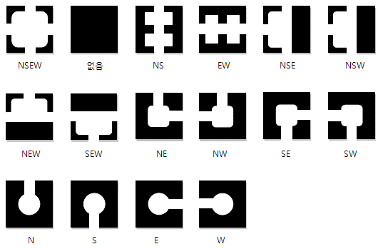
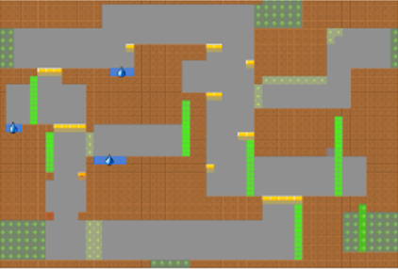
입구가 왼쪽에 존재하는가?

배치되지 않은 맵의 개수만큼 새로운 맵을 맵DB에서 가져온다

[스테이지 입구 맵] 출구에 맵 입구를 연결하여 맵 배치

가져온 모든 맵을 한번씩 다 시도했는가?

나머지 맵 중 한개를 랜덤으로 선택

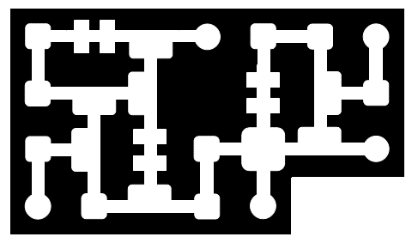

이전에 배치된 맵들 중에서 출구 방향과 일치하는 입구가 있는가?

출구에 다른 맵이 배치되지 않고 비어있는가?

연결되는 맵의 출구 부분에 입구를 배치

아직 배치 되지 않고 남아있는 맵이 있는가?

스테이지 DB에서 [보스방] 정보를 가져와서 맵 DB에서 [보스방]을 가져옴

일반맵 중에서 왼쪽 혹은 오른쪽에 아무 맵도 배치되어 않은 출구가 존재하는 맵을 검색

 | Minimal Spanning Tree
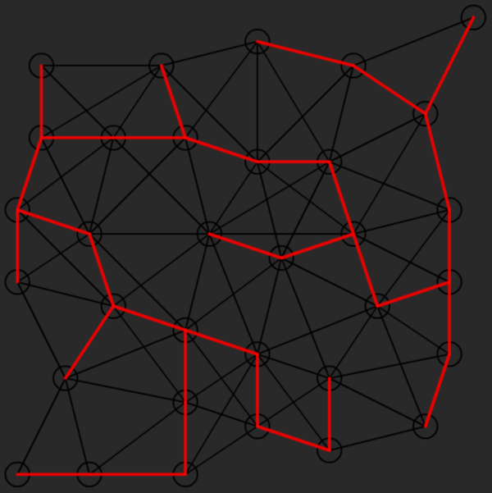
검색으로 찾은 맵 중에서 파괴 불가능한 오브젝트와 맵 타일을 제외한 유효타일을 계산해 일직선으로 가장 먼 위치의 맵을 선정

출구에 [보스방]의 입구를 배치하되, 원래의 보스방의 출구와 반대방향일 경우 보스방을 좌우반전 시켜서 배치한다

보스방 출구에 [스테이지 출구 맵]을 배치한다

 | 신장 트리(Spanning Tree)는 사이클(루프)가 없이 모든 노드를 연결하는 트리
모든 맵에서 다른 맵과 연결되지 않은 출입구가 있을 경우, 그 부분을 벽으로 전환한다

맵 배치 종료

몬스터 배치 알고리즘
몬스터 배치 시작
시작
몬스터 배치 알고리즘
스테이지 DB를 참조하여 몬스터 종족값이 일치하는 몬스터 테이블만 읽어온다.
일반 몬스터 - 3개의 타일값
엘리트 몬스터 - 10개의 타일값
맵이 가지고 있는 타일 수를 최대값으로 잡고, 몬스터 생성시 맵의 타일 수를 넘지 않는 만큼 최대한 생성됨.
몬스터는 일반맵 안의 유효한 타일 위치 중 랜덤으로 배치된다.
엘리트 몬스터는 숫자에 제한이 있다.
쉬움 - 1마리, 보통 - 3마리, 어려움 - 7마리
몬스터 마다 각 개체를 기준으로 10칸의 타일 이내에 몬스터 숫자가 5마리를 넘어갈 경우, 이 조건을 만족하지 않는 위치로 재배치 된다.

스테이지 DB에서 몬스터 타입값과 난이도를 읽어옴
선택
예/아니오

처리
값 계산/대입

일치하는 타입값의 몬스터만 몬스터 DB에서 불러온다
데이터 입출력
입력(출력)

출력

일반맵의 유효타일 숫자를 계산

몬스터의 타일 값
몬스터 DB에는 각각의 몬스터가 가진 타일 값이 저장되어 있다. 이를 토대로 타일 값을 계산해서 배치된다.
엘리트 몬스터의 숫자
엘리트 몬스터는 난이도에 따라서 배치 가능한 제한 숫자가 존재한다.
쉬움-1마리, 보통-3마리, 어려움-7마리
맵과 몹의 타일값에 관해
맵을 제작할 때 유효 타일값이 짝수가 되도록 제작하고, 몬스터의 타일 값을 짝수로만 부여하면, 남는 값이 없이 최대치를 꽉 채워서 배치가 가능하다.
유효 타일 값을 최대치로 잡고 불러온 몬스터들을 랜덤으로 일반맵의 유효타일에 임시배치

배치가 고정되지 않은 몬스터들을 순차적으로 한 마리씩 선택

배치된 타일을 기준으로 10타일 이내에 다른 몬스터가 5마리 이상 존재하는가?

몬스터를 일반맵의 유효타일 중 랜덤으로 재배치

위 조건을 만족한 몬스터의 배치를 고정

모든 몬스터가 고정배치로 배치되었는가?

몬스터 배치 끝

